招标
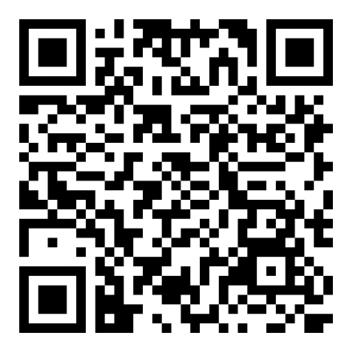
贵阳新天药业股份有限公司2021年12月份中药材采购计划
报价须知： 1.供货商须为具备相关资质的中药材种植公司/经营公司/中药饮片公司或具备自产自销资质的农户,必须具备开具增值税专用发票的能力（农户除外）。货物质量须符合下述标准。 2.请按规格及要求提供样品约300g（请先与我公司联系人确认），样品包装袋上务必注明品名、规格、产地、单价、单位名称等信息。 3.在报价后3-4天内将样品、企业资质（加盖公章的企业证照复印件2套）一并交至我公司报价联系人处，逾期取消投标资格。 4.要求供货商能长期稳定供货并能保证货物质量，对于优质的供货商，经审议合格将作为我公司的定点供应商。 5.货款结算期限：供货数量高于2吨的货物检验合格并收到发票后40天内支付货款总额的50%，另50%在4个月内一次性付清。 供货数量在2吨及以下的货物检验合格并收到发票后40天内支付全部货款。 注：请仔细阅读后按要求进行报价。
序号 | 品名 | 规格及要求 | 计划采购量 （公斤） | 到货日期 | 执行标准
1 | 阿胶 | 马科动物驴干燥皮或鲜皮经煎煮、浓缩制成的固体胶，稠膏状，冷凝，切块，晾干，即得。牛皮源、猪皮源、马皮源检测应符合要求，铬含量不得过2.0μg/g，微生物限度检测符合要求，补充检验：油脂量不得低于1.10% | 10000 | 2021-12-31 | 符合需方内控及《中国药典》2020年版
2 | 熟地黄 | 中药饮片，杂质不得过3%，随货提供检验报告 | 50000 | 2021-12-31 | 符合需方内控及《中国药典》2020年版
3 | 茯苓饮片 | 中药饮片，杂质不得过3%，随货提供检验报告 | 10000 | 2021-12-31 | 符合需方内控及《中国药典》2020年版
4 | 黄连 | 基源：味连；以盐酸小檗碱计，含小檗碱不得少于6.0%，杂质不得过5%，补充检验：金胺0检查应符合规定 | 20000 | 2021-12-31 | 符合需方内控及《中国药典》2020年版
5 | 白茅根 | 浸出物不得少于29.0%，杂质不得过5% | 10000 | 2021-12-31 | 符合需方内控及《中国药典》2020年版
6 | 连翘 | 水煮青翘，浸出物不得少于35.0% | 10000 | 2021-12-31 | 符合需方内控及《中国药典》2020年版
7 | 黄芩 | 含黄芩苷不得少于11.0%，杂质不得过10%，补充检验：金胺0检查应符合规定 | 10000 | 2021-12-31 | 符合需方内控及《中国药典》2020年版
8 | 白芍 | 杂质不得过5% | 10000 | 2021-12-31 | 符合需方内控及《中国药典》2020年版
报价及联系方式： 1.点击下方网址链接或在浏览器中输入网址或扫描下方报价二维码参与报价。操作方法：进入报价页面后，先填写必填信息（报价单位、联系人、电话/手机）再录入报价，最后点击“提交”即完成报价。出现“谢谢您！您的反馈已记录”字样表示您已成功提交报价，否则我们将收集不到您报价的任何信息。 报价网址：http://101.132.129.7:9010/index.php/225648?lang=zh-Hans。 2.请务必于2021年12月7日23点前提交报价（含税含运费），逾期将无法参加报价；报价一经提交，不得更改，否则取消投标资格。 3.联系方式： 地址：贵州省贵阳市乌当区新添大道北段 114号 联系人1：朱明飞18302508060；联系人2：徐世艳18786130577 本公司的中药材采购计划每月1日左右更新，请及时关注！

